log_pearson_III
Frequency Factors K for Gamma and log-Pearson Type III Distributions (Haan, 1977, Table 7.7)

 | Recurrence Interval In Years
Weighted | 1.0101 | 1.5 | 2 | 5 | 10 | 25 | 50 | 100 | 200 | 1000
SKEW COEFFICIENT | Percent Chance (>=) = 1-F
Cw | 99 | 67 | 50 | 20 | 10 | 4 | 2 | 1 | 0.5 | 0.1
3.0 | -0.667 | -0.532 | -0.396 | 0.420 | 1.180 | 2.278 | 3.152 | 4.051 | 4.970 | 7.250
2.5 | -0.799 | -0.580 | -0.360 | 0.518 | 1.250 | 2.262 | 3.048 | 3.845 | 4.652 | 6.600
2.2 | -0.905 | -0.618 | -0.330 | 0.574 | 1.284 | 2.240 | 2.970 | 3.705 | 4.444 | 6.200
2.0 | -0.990 | -0.649 | -0.307 | 0.609 | 1.302 | 2.219 | 2.912 | 3.605 | 4.298 | 5.910
1.8 | -1.087 | -0.685 | -0.282 | 0.643 | 1.318 | 2.193 | 2.848 | 3.499 | 4.147 | 5.660
1.6 | -1.197 | -0.726 | -0.254 | 0.675 | 1.329 | 2.163 | 2.780 | 3.388 | 3.990 | 5.390 |  | 0.038422625109 | -1.1317800256
1.4 | -1.318 | -0.772 | -0.225 | 0.705 | 1.337 | 2.128 | 2.706 | 3.271 | 3.828 | 5.110
1.2 | -1.449 | -0.822 | -0.195 | 0.732 | 1.340 | 2.087 | 2.626 | 3.149 | 3.661 | 4.820
1.0 | -1.588 | -0.876 | -0.164 | 0.758 | 1.340 | 2.043 | 2.542 | 3.022 | 3.489 | 4.540 | Cs | 0.038422625109
0.9 | -1.660 | -0.904 | -0.148 | 0.769 | 1.339 | 2.018 | 2.498 | 2.957 | 3.401 | 4.395
0.8 | -1.733 | -0.933 | -0.132 | 0.780 | 1.336 | 1.993 | 2.453 | 2.891 | 3.312 | 4.250 |  | faktor K | 1.5 | 2 | 5 | 10 | 25 | 50 | 100 | 200 | 1000
0.7 | -1.806 | -0.961 | -0.116 | 0.790 | 1.333 | 1.967 | 2.407 | 2.824 | 3.223 | 4.105 |  |  | -0.43590923502 | -0.0067024905109 | 0.82228809357 | 1.2634666804 | 1.7428813026 | 2.058460658 | 2.3466723022 | 2.6148229591 | 3.1901481036
0.6 | -1.880 | -0.989 | -0.099 | 0.800 | 1.328 | 1.939 | 2.359 | 2.755 | 3.132 | 3.960
0.5 | -1.955 | -1.019 | -0.083 | 0.808 | 1.323 | 1.910 | 2.311 | 2.686 | 3.041 | 3.815
0.4 | -2.029 | -1.047 | -0.066 | 0.816 | 1.317 | 1.880 | 2.261 | 2.615 | 2.949 | 3.670
0.3 | -2.104 | -1.077 | -0.050 | 0.824 | 1.309 | 1.849 | 2.211 | 2.544 | 2.856 | 3.525
0.2 | -2.178 | -1.106 | -0.033 | 0.830 | 1.301 | 1.818 | 2.159 | 2.472 | 2.763 | 3.380
0.1 | -2.252 | -1.134 | -0.017 | 0.836 | 1.292 | 1.785 | 2.107 | 2.400 | 2.670 | 3.235
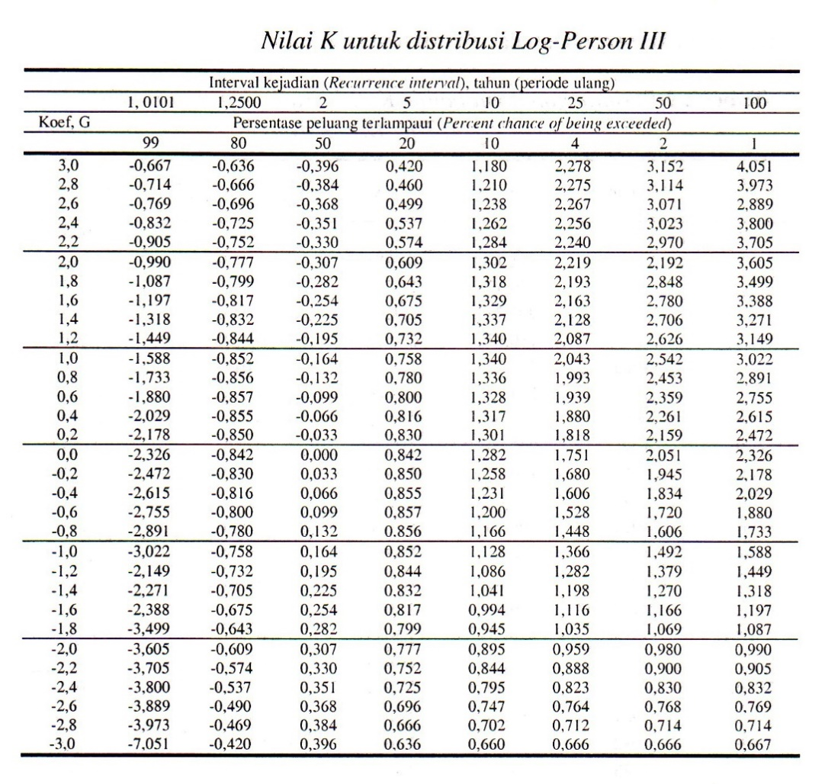
0.0 | -2.326 | -1.163 | 0.000 | 0.842 | 1.282 | 1.751 | 2.054 | 2.326 | 2.576 | 3.090
-0.1 | -2.400 | -1.192 | 0.017 | 0.846 | 1.270 | 1.716 | 2.000 | 2.252 | 2.482 | 2.950
-0.2 | -2.472 | -1.220 | 0.033 | 0.850 | 1.258 | 1.680 | 1.945 | 2.178 | 2.388 | 2.810
-0.3 | -2.544 | -1.247 | 0.050 | 0.853 | 1.245 | 1.643 | 1.890 | 2.104 | 2.294 | 2.675
-0.4 | -2.615 | -1.275 | 0.066 | 0.855 | 1.231 | 1.606 | 1.834 | 2.029 | 2.201 | 2.540
-0.5 | -2.686 | -1.301 | 0.083 | 0.856 | 1.216 | 1.567 | 1.777 | 1.955 | 2.108 | 2.400
-0.6 | -2.755 | -1.328 | 0.099 | 0.857 | 1.200 | 1.528 | 1.720 | 1.880 | 2.016 | 2.275
-0.7 | -2.824 | -1.354 | 0.116 | 0.857 | 1.183 | 1.488 | 1.663 | 1.806 | 1.926 | 2.150
-0.8 | -2.891 | -1.380 | 0.132 | 0.856 | 1.166 | 1.448 | 1.606 | 1.733 | 1.837 | 2.035
-0.9 | -2.957 | -1.404 | 0.148 | 0.854 | 1.147 | 1.407 | 1.549 | 1.660 | 1.749 | 1.910
-1.0 | -3.022 | -1.429 | 0.164 | 0.852 | 1.128 | 1.366 | 1.492 | 1.588 | 1.664 | 1.800
-1.2 | -3.149 | -1.477 | 0.195 | 0.844 | 1.086 | 1.282 | 1.379 | 1.449 | 1.501 | 1.625
-1.4 | -3.271 | -1.523 | 0.225 | 0.832 | 1.041 | 1.198 | 1.270 | 1.318 | 1.351 | 1.465
-1.6 | -3.880 | -1.813 | 0.254 | 0.817 | 0.994 | 1.116 | 1.166 | 1.197 | 1.216 | 1.280
-1.8 | -3.499 | -1.609 | 0.282 | 0.799 | 0.945 | 1.035 | 1.069 | 1.087 | 1.097 | 1.130
-2.0 | -3.605 | -1.649 | 0.307 | 0.777 | 0.895 | 0.959 | 0.980 | 0.990 | 0.995 | 1.000
-2.2 | -3.705 | -1.688 | 0.330 | 0.752 | 0.844 | 0.888 | 0.900 | 0.905 | 0.907 | 0.910
-2.5 | -3.845 | -1.743 | 0.360 | 0.711 | 0.711 | 0.793 | 0.798 | 0.799 | 0.800 | 0.802
-3.0 | -4.051 | -1.828 | 0.396 | 0.636 | 0.660 | 0.666 | 0.666 | 0.667 | 0.667 | 0.668
Sumber: Dikutip dari DR. M.M.A SHANIN, Statistical Analysis in Hydrology.

